Sheet1
【18春训营-价值投资新时代】任务二：博彩-重资产娱乐业

【通关题】
1. 与朝阳产业和夕阳产业相比，哪些是日不落产业（请用四个字回答）?

吃喝嫖赌

2. 为什么衣食这些一般能穿越牛熊的消费股在A股和港股会显出显著的周期性，例如白酒、鞋服?

因为一旦人们收入增长放缓及对预期收入的不确定性增强都会直接减少对这类非必需商品的消费需求，越高端的品种周期性越显著；
而且在中国由于下列原因，面对上述情形也会显得更价格敏感，更倾向于收缩消费。
1、储蓄观念相比西方世界要更强；
2、民间投资工具较缺乏，较多财富投入并绑定在房地产；
3、历史特殊国情，公款消费是高端消费的非常重要来源，这个消费来源近年受到政策的打击压制。

3. 跟食品、鞋服等消费品行业相比，零售、餐饮、博彩、酒店甚至美容、足疗、洗浴、大保健的生意本质是什么?

满足人解决温饱问题后的进一步需求，提供非刚需的娱乐消费服务

4. 以下哪些因素导致了日不落行业的周期性?
a. 经济周期
b. 政府的行业政策
c. 竞争
d. 产业升级
e. 反腐等政治因素
f. 战乱

abcdef

5. 为什么在日不落产业中，博彩业的周期性特别显著？从供需两端加以说明。

供：宏观经济增长时，新赌场、赌桌数增长会带来群聚效应，但相关的重资产投入，在宏观经济下行时成为负累，形成了较其它日不落产业更加显著的周期性；
另外，在澳门独创的中介人制度下，宏观的流动性松紧，会影响中介人放贷数额和债务周转周期；一国两制之下澳门博彩业对于政策调控也更加敏感。
需：宏观经济流动性宽松的环境下，资产价格上涨带来的财富效应会使客户增加消费；地产价格上涨、工业企业利润等带来的财富效应，也会刺激富人群体或中产阶级增加休闲
方面的消费；在中国，反腐等政治因素也是影响博彩业需求的重要因子。

6. 博彩业的周期性带给投资者什么样的机会?
a. 计算银河娱乐(27.HK)借壳上市后至今的收益率和年化收益率
计算 2005 年 7 月 22 日收购完成当天收盘 5.4港元至 2018 年 4 月 6 日 70.5港元，考虑期间特别股息合计 2.49港元，则收益率为 70.5/(5.4-2.49) - 1 = 2322.68%
年化收益率为 (70.5/(5.4-2.49))^(1/12.67) = 28.6%

b. 计算银河娱乐借壳上市后至2008年股价最低点时的收益率
计算 2005 年 7 月 22 日收购完成当天收盘 5.4港元至 2008 年 11 月 7 日最低价 0.5港元，收益率为 0.5/5.4 - 1 = -90.74%

c. 计算银河娱乐2008年股价最低点时的市值、PE和PB
市值计算：2008 年 11 月 7 日银河娱乐股价达到最低的 0.500 港元，乘以总股本 3938169361股，得出总市值为 19.69 亿港元
PE计算：做为分母的股东应占溢利TTM（2008年中报+2007年年报-2007年中报）= -7432119000+(-466200000)-(-267818000) = |  |  |  |  |  |  | -7630501000 | 为净亏76.3亿，不适用PE估值
PB计算：做为分母的净资产（2008年中报总权益）= 11439236000，市净率 = 1969084860.5 ／ 11439236000 = |  |  |  |  |  | 0.17

d. 计算银河娱乐2008年股价最低点至此后2014年年最高点时的收益率
2014 年 1 月 20 日银河娱乐股价达到最高的 84.500 港元，(84.5-0.5)/0.5=16800%

e. 计算银河娱乐2014年股价最高点时的市值、PE和PB
市值计算：2014 年 1 月 20 日银河娱乐股价达到最高的 84.500 港元，乘以总股本 4219710000 股，得出总市值为 3565.65 亿港元
PE计算：做为分母的股东应占溢利TTM（2013年中报+2012年年报-2012年中报）= 4646891000+7380426000-3454224000 = |  |  |  |  |  |  | 8573093000 | PE为 3565.65/85.73 = 41.59 倍
PB计算：做为分母的净资产（2013年中报总权益）= 27176622000，市净率 = 3365.65/271.766 = 1.31 倍

f. 计算金沙中国IPO上市后至今的收益率和年化收益率
发行价 10.38 港元，2018 年 4 月 6 日后复权价格 53.35 港元，收益率为 53.35/10.38 - 1 = 413.97%
2009 年 11 月 30 日上市至今年化收益率为 (53.35/10.38)^(1/8.35)-1 = 21.66%

g. 计算金沙中国按IPO发行价计算的市值、PE和PB
发行价 10.38 港元，总股本为 80.48 亿股，市值为 80.48 * 10.38 = 835.38 亿港元
PE计算：做为分母的股东应占溢利，由于缺乏 2009 年中报数据，使用 2008 年年报的股东应占溢利数据 1.759 亿美元计算静态市盈率 = 835.38/1.759*0.129 = 61.26 倍
PB计算：做为分母的净资产（2009 年 6 月 30 日权益总额）= 101.645 亿港元，市净率 = 835.38/101.645 = 8.22 倍

h. 计算金沙中国IPO上市后至2014年最高点时的收益率
2014 年 2 月 28 日金沙中国股价达到最高的 68 港元，考虑期间股息+特别股息合计4.13港元，收益率为 68/(10.38-4.13) = 988%

i. 计算金沙中国2014年股价最高点时的市值、PE和PB
2014 年 2 月 28 日金沙中国股价达到最高的 68 港元，按 2 月 14 日发布的2013年初步全年业绩报告中用以计算每股基本盈利之加权平均股数 80.585 亿股，
市值为 68 * 80.585 = 5479.78 亿港元
PE计算：做为分母的权益持有人应占年度利润，按 2 月 14 日发布的2013年初步全年业绩报告为 22.14882 亿美元计算TTM市盈率 = 5479.78/22.14882*0.12882 = 31.87 倍
PB计算：做为分母的净资产，按 2 月 14 日发布的2013年初步全年业绩报告为 64.49882 亿美元计算市净率 = 5479.78/64.49882*0.12882 = 10.94 倍

7. 参考美股、港股其它博彩股（永利NYSE:WYNN、美高梅NYSE:MGM、澳博控股880.HK等），熊市投资博彩股是否包赚不赔？有何风险？

熊市至今表现：
2007 年 10 月至 2009 年 3 月次贷危机，标准普尔恒生均跌去 55%+、2015 年A股股灾，恒生跌去 30%+
在该期间任一时点买入博彩股，1年、3年、5年、至今收益率大约如下：
 | 1年 | 3年 | 5年 | 至今
永利 200710 买入 | -90% | -50% | -20% | 65%
--同期纳斯达克 | -40% | -10% | 10% | 150%
永利 200806 买入 | -60% | 150% | 170% | 300%
--同期纳斯达克 | -25% | 10% | 40% | 190%
永利 200903 买入 | 600% | 960% | 1970% | 1470%
澳博 200903 买入 | 200% | 900% | 1500% | 500%
澳博 201504 买入 | -45% | -30% | -- | -30%
--同期恒生 | -25% | 5% | -- | 5%
澳博 201509 买入 | -10% | -- | -- | 10%
--同期恒生 | 5% | -- | -- | 35%
澳博 201602 买入 | 30% | -- | -- | 50%
*美高梅 2010 年上市，并未经历美股上波熊市
**澳博 2008 年 7 月 16 日首发上市

由上面的回测来看，熊市投资博彩股的策略并非包赚不赔，除非抄在熊底，否则可能在相当时间内跑输指数甚至承受较大亏损。
以永利度假村来说，2014 年 3 月至 2015 年 10 月下跌 8 成（同期纳斯达克约上涨 10%），美高梅则在2014 年 3 月至 12 月下跌逾 3 成（同期标准普尔涨 11 %），随后震荡盘整了
1 年 2 个月后才重回上升通道，澳博控股 2013 年 10 月至 2016 年 1 月下跌超过 8 成（同期恒生指数跌 3～5 %），从低点至今涨约 64%（同期恒生涨 55%+），然而仅回升到前高
股价的 25%左右。这些股价大幅异动都和 2014 年后澳门博彩业不振有关联（原因分析说明详第 9 题答案）。其中美高梅中国多年来的博彩收入规模相对其余 5 家经营商均较低，
因此美股上市的母公司股价受影响较小，从底部至今也上涨逾 8 成。

8. 博彩业提升收入主要靠哪些驱动因素？
a. 客流增加
b. 客人的收入增加
c. 增加赌台数量
d. 开新赌场
e. 提高最低投注金额
f. 增加非赌业收入
把你的选择按重要性排序，并加以说明

badcfe
b.客人收入增加居首位：以史为鉴，在澳门博彩业收入最迅猛的上升过程中，贵宾业务的贡献度最大。
a.客流增加次之：赌场面向的是所有潜在客群，可无差别地吸纳高中低端各阶层的顾客，转化长尾顾客成本几乎为零，旁观游客可下场成为赌客、旁观赌客可叠码加注，下注额
几乎可以无限提高。其中相比总客流而言，过夜客流更为重要，澳门博彩行业本轮的上升与宏观经济企稳复苏十分相关，过夜游客数据佐证并提前反映了这一情况——2015 年
Q2 过夜游客增速触底，2015 年 Q3 中场博彩收入 GGR 增速触底;2015 年 Q4 过夜游客开始正增长，2016 年 Q2 中场 GGR 也开始翻正。过夜游客数据领先中场收入 1-2 季度。
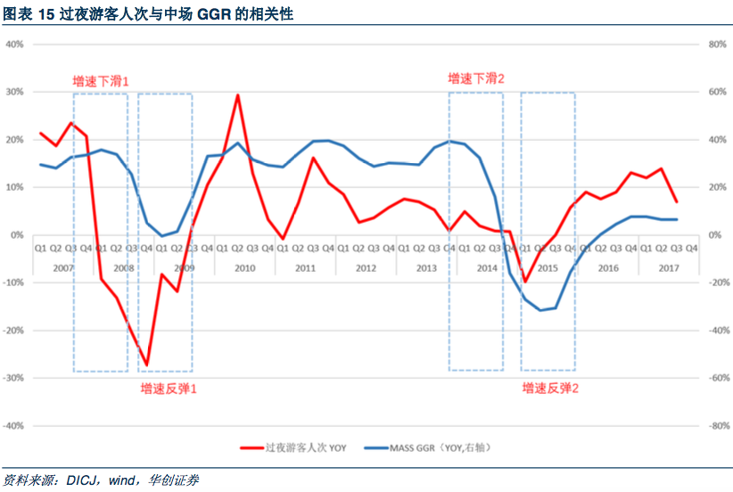
明确上述两因素（需求面）前提下，下列供给面因素才开始发生作用
d.开新赌场：新物业对客流的吸引聚集将弥补修建物业的巨大资本开支
c.增加赌台数量：赌台数直接对应赌场能够容纳的赌客人数，影响较大
f.增加非赌业收入：非博业务也具有集群效果，而且得到特区政府政策上的扶持
中场业务对于非博设施的依赖程度远高于 VIP 业务。中场客人往往需要酒店房间、餐饮门店、
亲子活动来满足家庭休闲消费的需求，公司的非博业务收入水平可以体现中场发展的潜力。
拉斯维加斯的非博业务占比就超过 80%(纯游客占比更高)，是博彩业务的有力支撑。
缺点是若扩张过快、数量过多、体量过大，酒店、零售、餐饮、娱乐( 舞台秀、电影、游乐园)等
非博业务有导致整体边际利润下滑的可能。
e.提高最低投注金额：每次下注的最低额度是赌场设置的唯一有形入场门槛，用于保障赌场的基本
运营不至于亏损，属于防御型指标

9. 14年后澳门博彩业不振主要有哪些主要原因？

次要/浅层原因：内地经济增长放缓，贵宾厅业务发展遭遇到瓶颈资金链断裂、世界杯赛事、2013年前博彩毛收益增幅过高等。
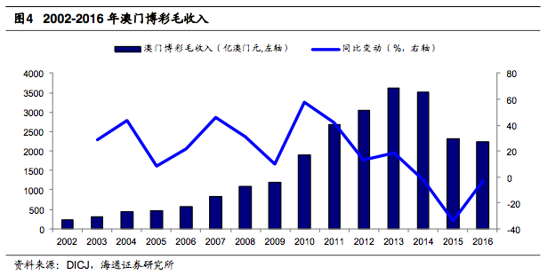

 |  |  |  |  | *2009-2013 这轮持续 5 年的上升期是澳门博彩业迄今最高、最迅猛的上涨。其始源于 2008 年
 |  |  |  |  | 11 月的四万亿计划，M2 和社融余额于 2008 年 12 月(领先于澳门博彩收入 GGR 增速底部半
 |  |  |  |  | 年)开始高速增长，2009 年 7 月，澳门贵宾业务 GGR 开始高速增长。

主要/深层原因：十八大后内地的反腐风潮，中央政府连同特区政府通过政策调控、行政干预，推动澳门的转型。
1、内地反腐力度加强、收紧资本管制：反腐前澳门博彩收入主要来源于内地豪赌客，澳门博彩市场的另外一个功能是协助内地富豪和官员避免出境额限制和监管将资本进行转移
，影响内地的外汇市场。反腐后内地金融监管部门和澳门政府从资本端来配合，资金流出受到限制和监控。
表：政府对内地赴澳游客的具体资本管制措施
时间 | 具体措施
2014 年 5 月 | 澳门赌场、珠宝店和典当铺全面禁用内地银联卡使用。
2014 年 7 月 | 中国央行与澳门金管局签署反洗钱监管合作备忘录达成了意向。
2016 年 1 月 1 日 | 内地银联卡在境外取现每卡每日不超过等值 1 万元，每卡每年累计不超过等值 10 万元。
2016 年 12 月 | 澳门特区政府规定游客入境不能携带超过 12 万澳门元的现金，同时中国银联将海外单次取现额度下调为 5000 元。
2017 年 5 月 7 日 | 澳门政府宣布澳门自动柜员机将全面引入 KYC 技术，加强对取款人身份的辨识，特别是娱乐场内及周边区份的自动柜员机，以确保澳门金融体系
 | 的安全及加强对内地银行卡持卡人合法权益的保障。
2017 年 11 月 | 依据《监管携带现金和无记名可转让票据出入境》之规定，凡入境澳门携带 12 万澳门币(约人民币 10 万元)以上现金或支票等无记名可转让票据者
 | 皆应向海关申报，否则可被处澳门币 1000 至 50 万元的罚款。该项新法涵盖所有出入境人士，不仅针对旅客，澳门居民也适用。
2017 年 12 月 | 由“每卡每年”进一步收紧为“每人每年”ATM 境外提款上限 10 万人民币。另外，每张提款卡每人每天提款上限为 1 万人民币。

2、收紧内地赴澳的入境政策
表：内地赴澳过境的政策情况
时间 | 具体措施
2008 年 5 月 | 将广东省居民的“一月一签”收紧为“二月一签”
2008 年 8 月 1 日 | 中国内地居民首次持护照过境澳门的逗留时间从 14 天缩短为 7 天，对持护照过境澳门未前往国外的人员再次持护照入境澳门的逗留时间为 2 天，
 | 第三次将拒绝入境。
2008 年 9 月 1 日 | 对持有港澳通行证及赴香港签注而无澳门签注的内地居民不允许由香港进入澳门。
2014 年 7 月 1 日 | 对于持中国护照过境澳门特区的旅客，首次入境时给予的逗留许可由 7 天缩短至 5 天，第二次从 2 天缩短为 1 天。
2015 年 4 月 | 公安机关即日起停止向深圳市居民签发赴香港“一签多行”签注，改为签发“一周一行”签注。
2015 年 7 月 1 日 | 首次过境逗留期放宽至 7 天，第二次 2 天。

3、赌场禁烟：澳门自 2014 年 10 月起在所有赌厅中场全面禁烟， 娱乐场可以在中场设置专门的吸烟室。目前除了博彩业之外，其他室内全面禁烟。澳门立法会二常会 2017 年就
“控烟法” 修订案开会 。新文本法案建议娱乐场可设吸烟室和将电子烟纳入规管范围，并建议 2018 年 1 月 1 日起生效。娱乐场设置吸烟室有一年的过渡期，依行政长官批示设
立吸烟室 。若娱乐场吸烟室不达标，将全面禁烟。根据国外经验，当地娱乐场实施禁烟后，收入下跌两成。澳门以喜好吸烟的内地游客为主影响更大。

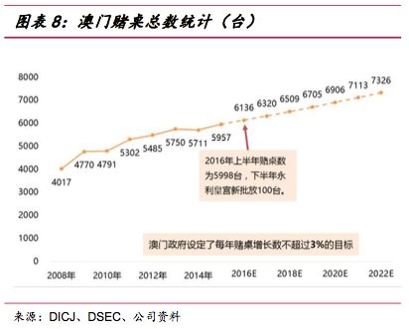
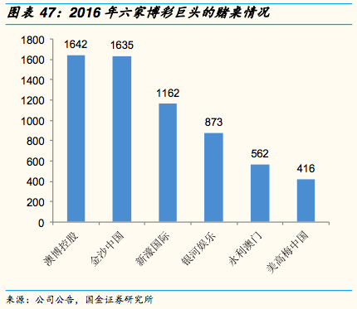
4、澳门特区政府控制博彩业的扩张步伐和路径：特区政府规定 2013 年 3 月前赌桌上限为 5500 张，至 2022 年末赌桌年均增长限制在 3%以内，六家巨头在路凼的新建及在建物业
需要争夺剩下的配额，特区政府分配赌桌的其中一个条件就是按照公司的非博彩类收入占比；同时不再审批赌场的建设用地，对于已经批准的项目不受影响；特区政府也在
五年计划里面提出非博彩类收入占比要从 6%增长至 9%。

【附加题】
1. 酒店的入住率、餐饮的翻台率和博彩单个台子的净收入有何联系？对比快餐和赌场，商业模式和关键营运指标有何异同？

三者都是决定各自行业的营收流水、资产利用率乃至获利水平的主要影响因子，是衡量经营成败的关键指标

 | 商业模式
快餐 | 营收 = 门店数*客流量*客流转化率*客单量*客单价 = 客座数*客单价*翻台率
赌场 | 营收 = 赌场数*客流量*游客赌客转化率*单赌客下注额*赔率 = 赌台数*每张赌台净收入

2. 按照中美人口、经济总量对比，澳门和拉斯维加斯博彩业收入对比，你认为澳门的博彩业发展是否面临増长的极限？
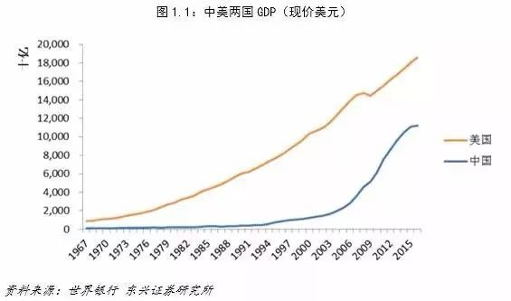
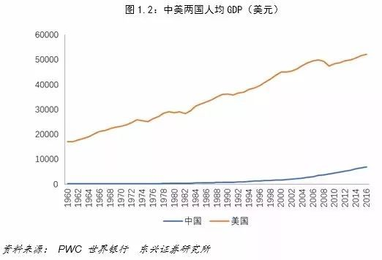
2016 年 | 中国 | 美国
人口（亿） | 13.827 | 3.231
经济总量(万亿美元) | 11.392 | 18.562
人均 GDP （美元） | 8239 | 57450
博彩业收入(亿美元) | 274 | 731
人均博彩支出(美元) | 20 | 226
博彩产值占比 | 0.24% | 0.39%

考虑若以经济总量中国 6%、美国 2%的年增长速度，中国经济总量或于 20 年内超越美国
中国人口增长率略低于美国，但基数大得多
以产值占比而言，对标美国，即便不考虑经济增速，澳门博彩业仍有 60%+ 的增长空间，我认为当前并未面临增长极限（2013年澳门博彩收入占中国GDP曾达 0.49%）

结构调整转型或成为澳门博彩业的新增长动力

2016 年美国居民到访拉斯维加斯约 3500 万人次，到访旅客平均每年到访 1.7 次，渗透率高达 10.2%。对比拉斯维加斯，根据华创证券 2016 年测算的澳门内地游客渗透率为 2.5%，
直观观感就有极大空间。并且，拉斯维加斯毗邻加利福尼亚州、亚利桑那州，假设加州旅客平均到访 3.5 次/年，亚利桑那州旅客平均到访 2.5 次/年，这两个州的渗透率达到了
15.5%、23.8%，对于临近澳门的广东省（华创测算广东渗透率为 8.5%）等省份的渗透率空间有一定的指导意义。

根据澳门大学的测算，2016 年赌客/游客转化率为 33%。2016 年澳门游客量约 3100 万人次，按照每人访澳次 数 1.8 次计算，约有 1700 万游客，560 万赌客。
作为对比，同期拉斯维加斯的赌客/游客转化率约为 73%，提升空间十分巨大，但仍需非博业务的支撑和配合。

3. 你认为人均 GDP 与博彩行业发展有怎样的联系？

从美国发展情况看，其人均GDP于 1960 年突破 3000 美元、1972 年突破 6000 美元、1978 年突破 10000 美元，迄今已达 57500 美元。伴随人均GDP的快速提高，美国居民消费
升级大大加速，消费支出结构发生趋势性变化。从右图1可以看出，随着居民富裕程度的提高，食品支出占比、衣着支出占比显著下降，而医疗护理、金融保险、娱乐支出占比
显著提升，这意味着当大家有钱时，除了满足基本的生理需求外，更愿意把钱花在享受和投资上。

美国自 1996 年人均 GDP 达 3 万美元后，直到 2016 年提升为 5.75 万美元，娱乐支出大约占3.7～3.8% 没有显著变化
此处从 2004 年开始统计的博彩业收入，其GDP占比也稳定在 0.4%左右，未有显著波动变化，即便是 2007～2009 年的次贷金融危机也没有太多动摇这个数据。

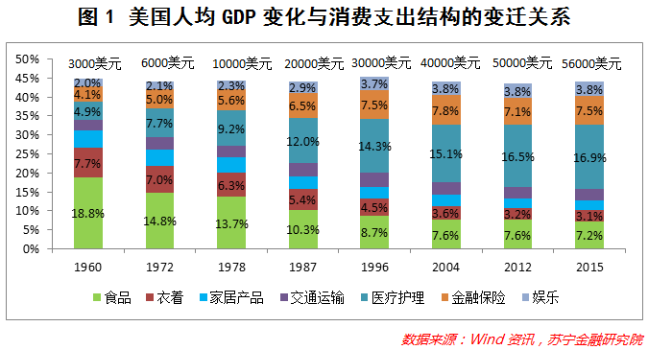
 |  |  |  |  | 图：美国GDP、博彩收入（单位：十亿美元）、博彩收入占GDP比重
 | 美国GDP | 美国博彩收入 | 占比
2004 | 12274.9 | 50.7 | 0.41%
2005 | 13093.7 | 55.4 | 0.42%
2006 | 13855.9 | 60.2 | 0.43%
2007 | 14477.6 | 63.7 | 0.44%
2008 | 14718.6 | 63.0 | 0.43%
2009 | 14418.7 | 60.8 | 0.42%
2010 | 14964.4 | 61.1 | 0.41%
2011 | 15517.9 | 62.8 | 0.40%
2012 | 16155.3 | 65.2 | 0.40%
2013 | 16691.5 | 66.3 | 0.40%
2014 | 17393.1 | 68.7 | 0.39%
2015 | 18120.7 | 71.1 | 0.39%
2016 | 18624.5 | 73.1 | 0.39%

这里大致可以得出结论，博彩行业做为日不落的娱乐行业，会逐年伴随GDP稳步提升。

2008 年我国人均GDP突破 3000 美元，2012 年突破 6000 美元，2015 年末达到 8000 美元。然而，随着居民富裕程度的提高，消费支出并未呈现出与美国相似的变化，即居民
并没有把更多的钱花在医疗保健、金融保险、教育文化娱乐等方面。右图2清晰反映了这一点：当人均GDP由 3000 美元上升至 8000 美元时，食品和衣着占比分别下降了 8.2%和
2.4%，而医疗保健、教育文化娱乐支出占比也分别下降了0.3%和1%。主要原因是房地产支出严重挤压了其他消费支出，居住占比由 2008 年的 10.2%上升至 2015 年的 22.1%，
提高了 12 个百分点。

澳门博彩收入 2004～2009 年均不超同年中国GDP的 0.3%但稳步提升，2010～2014 年四万亿刺激该占比提升至 0.4%以上，属特殊国情因素，反腐后 2015 年重新回落至不足 0.3%
如果我国人均收入继续保持增长势头，且通过调控使得一二线城市房价得到有效控制，那可以预见，居民其他消费支出得到释放，也将呈现与发达国家相似的变化规律。
我国人均GDP也即将叩关一万美元（要求 2018 年名义增速超过 10%），直到上升至三万美元为止，娱乐支出占比可望获一定提升，博彩业收入也可望达到接近美国的占比水平。

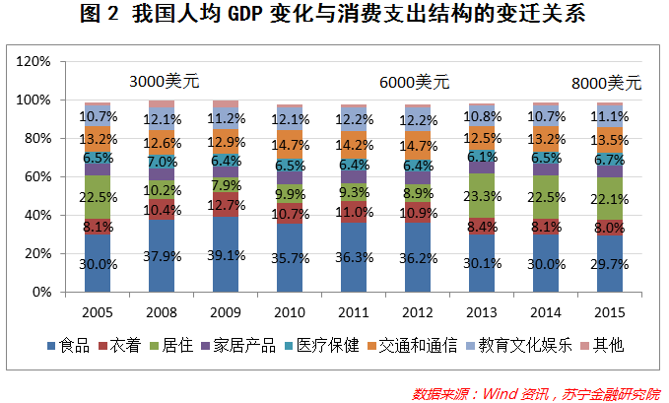
 |  |  |  |  | 图：中国GDP（不含港澳台）、澳门博彩收入（单位：十亿美元）数值和占GDP比重
 | 中国GDP | 澳门博彩收入 | 占比
2004 | 1955.3 | 5.4 | 0.28%
2005 | 2286.0 | 5.9 | 0.26%
2006 | 2752.1 | 7.2 | 0.26%
2007 | 3552.2 | 10.5 | 0.30%
2008 | 4598.2 | 13.8 | 0.30%
2009 | 5110.0 | 15.1 | 0.29%
2010 | 6100.6 | 23.7 | 0.39%
2011 | 7572.6 | 33.7 | 0.44%
2012 | 8560.5 | 38.2 | 0.45%
2013 | 9607.2 | 45.3 | 0.47%
2014 | 10482.4 | 44.2 | 0.42%
2015 | 11064.7 | 29.0 | 0.26%
2016 | 11199.1 | 27.4 | 0.24%

工作表3
 | 2004 | 2005 | 2006 | 2007 | 2008 | 2009 | 2010 | 2011 | 2012 | 2013 | 2014 | 2015 | 2016
美国GDP | 12274.9 | 13093.7 | 13855.9 | 14477.6 | 14718.6 | 14418.7 | 14964.4 | 15517.9 | 16155.3 | 16691.5 | 17393.1 | 18120.7 | 18624.5
美国博彩收入 | 50.7 | 55.4 | 60.2 | 63.7 | 63.0 | 60.8 | 61.1 | 62.8 | 65.2 | 66.3 | 68.7 | 71.1 | 73.1
占比 | 0.41% | 0.42% | 0.43% | 0.44% | 0.43% | 0.42% | 0.41% | 0.40% | 0.40% | 0.40% | 0.39% | 0.39% | 0.39%

中国GDP | 1955.3 | 2286.0 | 2752.1 | 3552.2 | 4598.2 | 5110.0 | 6100.6 | 7572.6 | 8560.5 | 9607.2 | 10482.4 | 11064.7 | 11199.1
澳门博彩收入 | 5.4 | 5.9 | 7.2 | 10.5 | 13.8 | 15.1 | 23.7 | 33.7 | 38.2 | 45.3 | 44.2 | 29.0 | 27.4
占比 | 0.28% | 0.26% | 0.26% | 0.30% | 0.30% | 0.29% | 0.39% | 0.44% | 0.45% | 0.47% | 0.42% | 0.26% | 0.24%

 | 5447.5772 | 5901.1768 | 7201.6292 | 10497.6444 | 13750.2152 | 15071.9516 | 23736.4176 | 33686.0616 | 38215.422 | 45269.4366 | 44159.7928 | 29022.7372 | 27388.4416 | 33352.5357

